Apresentação
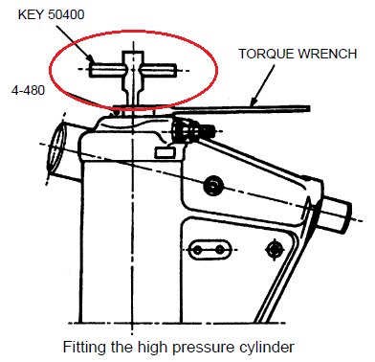
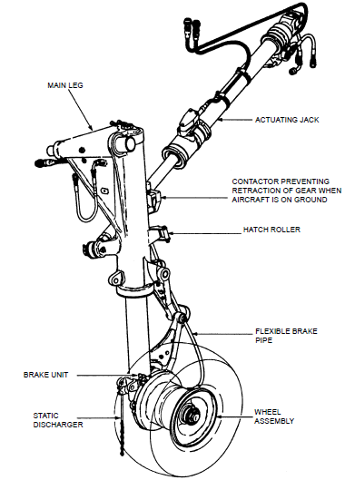
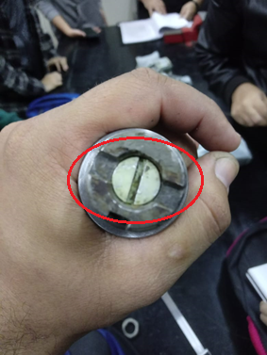
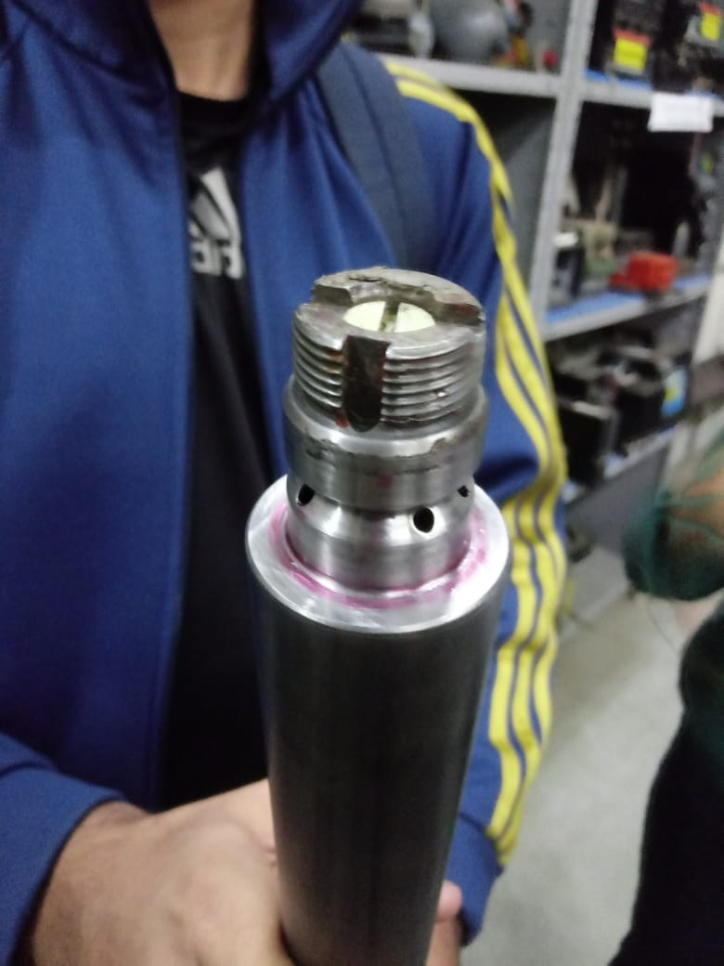
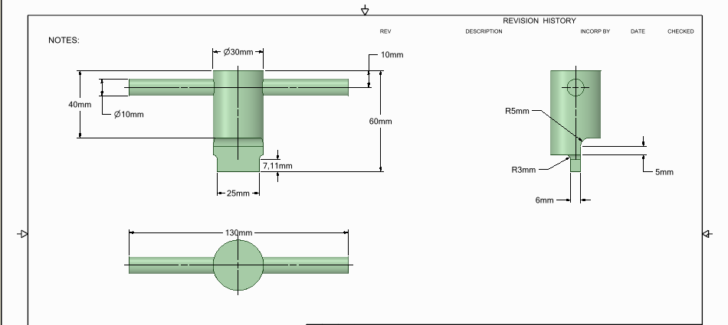
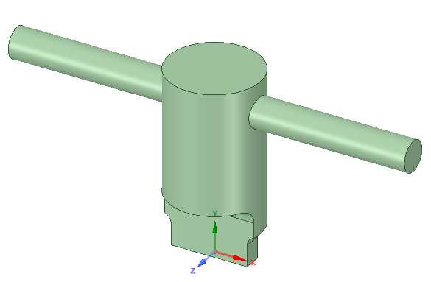
Ferramenta e conjunto

Material
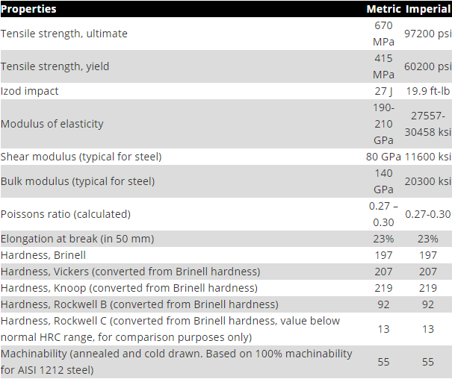
Propriedades LIGA DE AÇO AISI 6150

Tensão no contato
Cálculo da tensão na superfície de contato
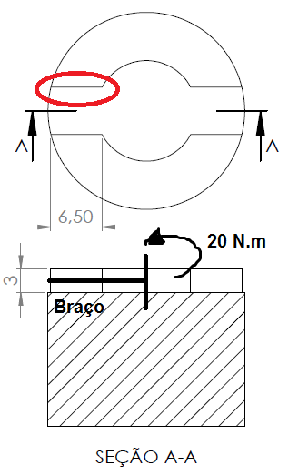
 | Grandezas
 | F [N] | 1600
 | T [Nm] | 20
 | b [m] | 0.0125
 | A [m²] | 0.0000195
 | t [N/mm²] | 82.051282051

T = Torque [Nm]
t = Tensão [N/mm²]
F = Força [N]
A = Área [m²]
b = Braço [m]
 | Legenda
 |  | Entrada
 |  | Saída

Torção no dente
Cálculo de torção em barras de seção transversal não circular

 | Grandezas |  | Legenda
 | T [Nm] | 20 |  | Entrada
 | G [Gpa] | 80 |  | Saída
 | a [mm] | 25
 | b [mm] | 6
 | c1 | 0.282
 | c2 | 0.281
 | L [mm] | 7.1
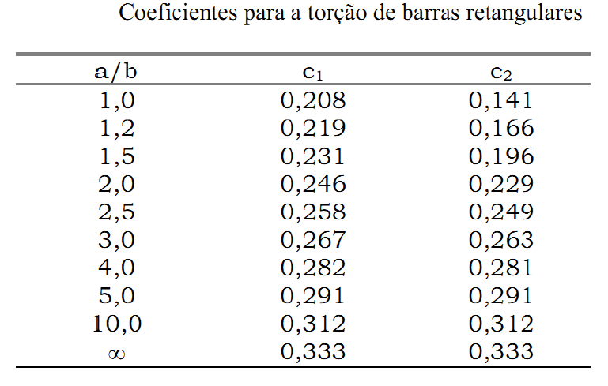
 | tmax [N/mm²] | 78.802206462
 | ϕ | 0.067022544244
T = Torque [Nm]
tmax = Tensão máxima de cisalhamento [N/mm²]
G = Módulo de elasticidade transversal [Pa]
$φ$ = Ângulo de torção

Tensão na haste
Tensão na haste (Flexão em seção circular)
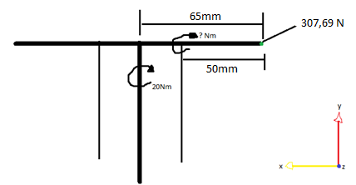

 | Grandezas |  | Grandezas |  | Legenda
 | F1 [N] | 307.69230769 | F1 [N] | 307.69230769 |  | Entrada
 | T1 [Nm] | 20 | T2 [Nm] | 15.384615385 |  | Saída
 | b1 [m] | 0.065 | b2 [m] | 0.05

 | 1 = Referencia com o centro |  | 2 = Referencia com a haste

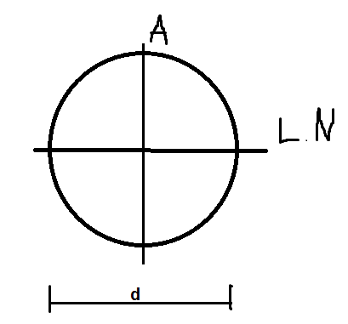
M = Momento [Nm]
tA = Tensão no ponto A [N/mm²]
I = Momento de inércia [m^4]
w = Módulo resistente [m³]
C = Distância ponto A para linha neutra [mm]
d = Diâmetro [m]
 | Grandezas
 | d [mm] | 20
 | I [m^4] | 7.853981634E-09
 | c [mm] | 10
 | w [m³] | 7.853981634E-07
 | M [Nm] | 15.384615385
 | tA [N/mm²] | 19.588300688

***O Módulo de resistência à Flexão w é a característica geométrica da seção de uma viga que se opõe à flexão.

Torção no cilindro da chave
Torção no cilindro da Chave

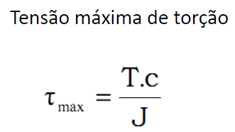
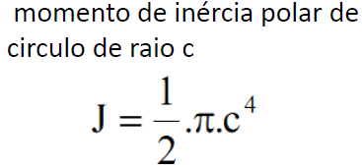
 | Grandezas |  | Legenda
 | d [mm] | 30 |  | Entrada
 | c [mm] | 15 |  | Saída
 | T [Nm] | 20
 | J [m^4] | 7.9521564044E-08
 | tmax [N/mm^2] | 3.772561614


T = Torque [Nm]
tmax = Tensão máxima de torção [N/mm²]
J = Momento de inércia polar [m^4]
C = Distância ponto A para linha neutra [m]

Margem de segurança
Margem de segurança

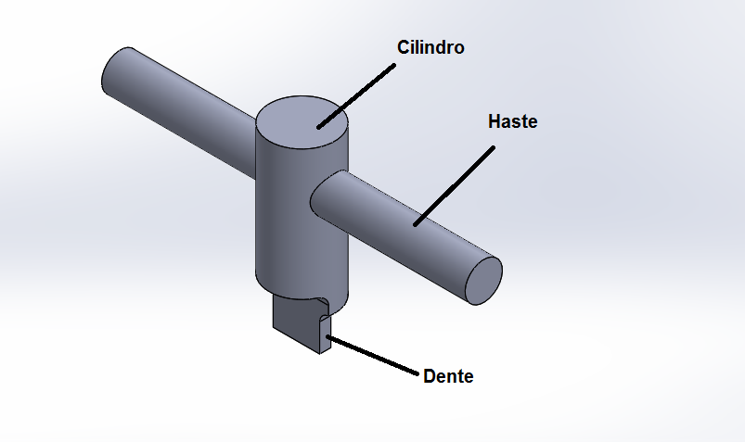
 | Grandezas |  | Legenda
 | ts [N/mm²] | 500 |  | Entrada
 | Ms Cilindro | 99.25% |  | Saída
 | Ms Haste | 96.08%
 | Ms Dente | 84.24%

Ms = Margem de segurança
t = Tensão da peça[N/mm²]
ts = Tensão de escoamento do material[N/mm²]

Características finais
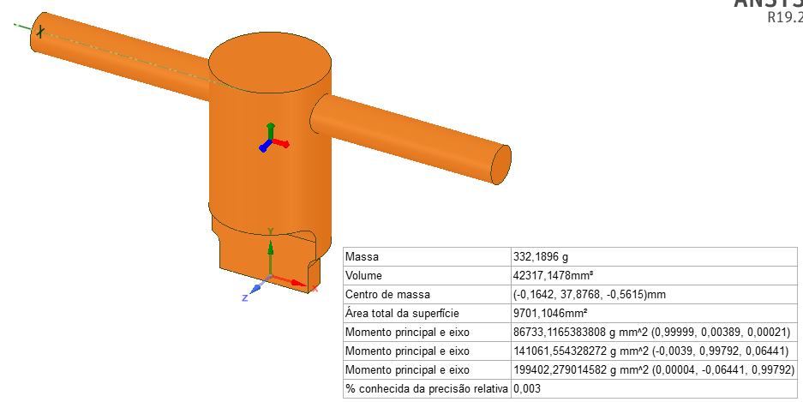
Características finais da ferramenta

Comparação de atualização
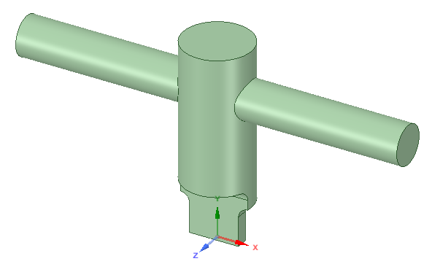
Comparação
Item | REV A | REV B | Diferença %
Tensão no contato [Mpa] | 82.051282051 | 82.051282051 | 0.000%
Torção no dente [Mpa] | 78.802206462 | 78.802206462 | 0.000%
Ângulo de torção [°] | 0.14159692446 | 0.067022544244 | -0.527%
Tensão na haste [Mpa] | 20.894187401 | 19.588300688 | -0.062%
Torção no cilindro da chave [Mpa] | 2.3757239319 | 3.772561614 | 0.588%
REV A
Margem de segurança Cilindro | 99.52% | 99.25% | -0.003%
REV B
Margem de segurança Haste | 95.82% | 96.08% | 0.003%
Margem de segurança Dente | 84.24% | 84.24% | 0.000%
Massa [Kg] | 0.999 | 0.332 | -0.668%

